Sheet1
상호 작용

1. 시스템 개요
- 문을 열거나 아이템을 사용하는 부분에서 사용 될 UI 표기
- 오브젝트 상호 작용 시 사용 가능 키를 바로 알 수 있도록 디자인
- 일정 범위내에 접근 할 시 사용키를 출력

2. 시스템 구성

명칭 | 내용 |  | 데이터 형태 | 비고
UI_Time | 상호작용 시간 |  | 정수형

3. 시스템 룰

- 플레이어가 상호작용 오브젝트의 범위 내에 존재 할 시 UI 출력
- 유저가 범위 밖으로 이동 시 UI를 삭제 한다.
- 유저가 사용 조건(시간, 아이템)을 만족 할 시 오브젝트가 작동한다.
- 사용 조건을 만족하지 못할 경우 UI 색을 다르게 표현한다.

4. UI 그래픽 구성

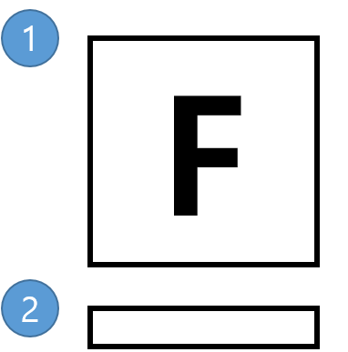

번호 | 명칭 | 내용 |  | 비고
1 | 사용 키 | 사용 해야 하는 키를 표기
2 | 사용 필요 시간 | 사용 필요 시간 만큼의 게이지 표기

5. 예외 처리
- 상호 작용 시간이 늘어나도 사용 필요시간 바는 늘어나지 않는다.
- 각 오브젝트 마다 사용 필요 시간이 다르다.

